Sheet1
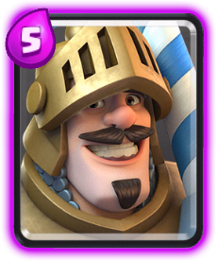
프린스
공격속도 | 속도 | 배치시간 | 사정거리 | 공격대상 | 엘릭서비용 | 소환되는유닛의수 | 희귀도 | 유형
1.4초 | 보통 | 1초 | 근접[1] | 지상 | 5 | x1 | 영웅 | 유닛
랜스차징 자세가 존재하며 이동속도가 빨라지고 다음 공격은 2배의 피해를 준다.

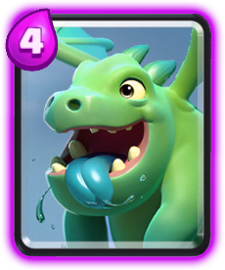
베이비드래곤
공격속도 | 속도 | 배치시간 | 사정거리 | 공격대상 | 엘릭서비용 | 소환되는유닛의수 | 희귀도 | 유형
1.5초 | 빠름 | 1초 | 3.5[1] | 지상 및 공중 | 4 | x1 | 영웅 | 유닛
광역데미지를 준다.

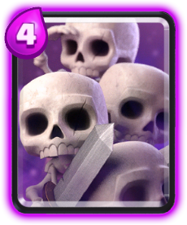
해골군대
공격속도 | 속도 | 배치시간 | 사정거리 | 공격대상 | 엘릭서비용 | 소환되는유닛의수 | 희귀도 | 유형
1초 | 빠름 | 1초 | 근접 | 지상 | 3[1] | x15[2] | 영웅 | 유닛
한마리 한마리 능력치는 낮지만 15마리가 한번에 소환된다.

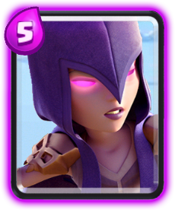
마녀
생성속도 | 공격속도 | 속도 | 배치시간 | 사정거리 | 공격대상 | 엘릭서비용 | 소환되는유닛의수 | 희귀도 | 유형
5초 | 1초 | 보통 | 1초 | 5 | 지상 및 공중 | 5 | x1 | 영웅 | 유닛
일정 주기마다 동일레벨 해골을 3마리씩 소환한다.

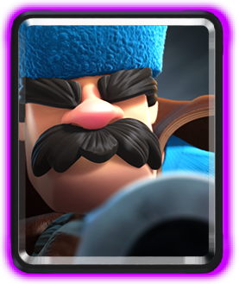
사냥꾼
공격속도 | 속도 | 배치시간 | 사정거리 | 무기사정거리 | 공격대상 | 엘릭서비용 | 소환되는유닛의수 | 희귀도 | 유형
2.2초 | 보통 | 1초 | 4 | 6.5[1] | 지상 및 공중 | 4 | ×1 | 영웅 | 유닛
산탄총을 사용해 전방광역공격이 가능하다.


자이언트해골
공격속도 | 속도 | 배치시간 | 사정거리 | 공격대상 | 엘릭서비용 | 소환되는유닛의수 | 희귀도 | 유형
1.5초 | 보통 | 1초 | 근접 | 지상 | 6 | x1 | 영웅 | 유닛
들고있던 폭탄을 죽자마자 떨어트려 데스데미지를 준다.


해골비행선
공격속도 | 속도 | 배치시간 | 사정거리 | 공격대상 | 엘릭서비용 | 소환되는유닛의수 | 희귀도 | 유형
3초 | 보통[1] | 1초 | 근접 | 건물 | 5 | x1 | 영웅 | 유닛
공격속도가 매우 느린대신에 한방데미지가 엄청강함

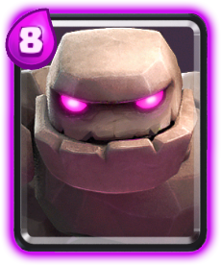
골렘
공격속도 | 속도 | 배치시간 | 사정거리 | 공격대상 | 엘릭서비용 | 소환되는유닛의수 | 희귀도 | 유형
2.5초 | 느림 | 3초 | 근접 | 건물 | 8 | x2 | 영웅 | 유닛
모든 유닛중에 가장높은 체력을 갖고있고 공격시 넉백기능 죽을시 데스데미지를 줌과 동시에 베이비 골렘 2마리를 소환한다.

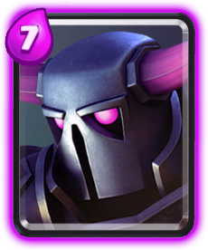
P.E.K.K.A
공격속도 | 속도 | 배치시간 | 사정거리 | 공격대상 | 엘릭서비용 | 소환되는유닛의수 | 희귀도 | 유형
1.8초 | 느림 | 1초 | 근접 | 지상 | 7 | x1 | 영웅 | 유닛
특별한거 없이 평균보다 높은 체력과 공격력을 가짐

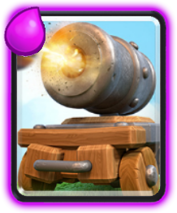
대포카트
공격속도 | 속도 | 배치시간 | 사정거리 | 공격대상 | 엘릭서비용 | 소환되는유닛의수 | 희귀도 | 유형
1.3초 | 빠름 | 1초 | 5 | 지상 | 5 | x1 | 영웅 | 유닛[1]
처음엔 바퀴가 달려있지만 체력이 다하면 바퀴가 파괴되고 그 자리에 고정되며 건물로 바뀐다.

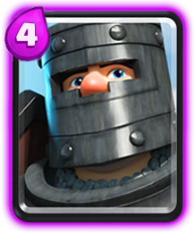
다크프린스
공격속도 | 속도 | 배치시간 | 사정거리 | 공격대상 | 엘릭서비용 | 소환되는유닛의수 | 희귀도 | 유형
1.3초 | 보통 | 1초 | 근접 | 지상 | 4 | x1 | 영웅 | 유닛
보호막을 갖고있는 캐릭이며 보호막이 존재할시 본체의 체력은 감소하지 않는다.

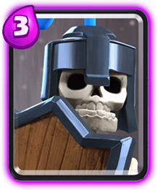
가드
공격속도 | 속도 | 배치시간 | 사정거리 | 공격대상 | 엘릭서비용 | 소환되는유닛의수 | 희귀도 | 유형
1.1초 | 빠름 | 1초 | 근접[1] | 지상 | 3 | x3 | 영웅 | 유닛
보호막을 보유한 유닛 다크프린스와 동일

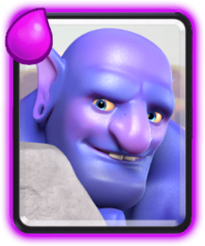
볼러
공격속도 | 속도 | 배치시간 | 사정거리 | 무기사정거리 | 공격대상 | 엘릭서비용 | 소환되는유닛의수 | 희귀도 | 유형
2.5초 | 느림 | 1초 | 5 | 6 | 지상 | 5 | x1 | 영웅 | 유닛
공격할시 넉백효과를 준다.

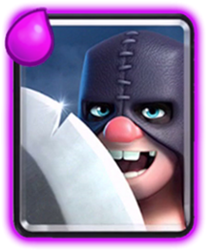
도끼맨
공격속도 | 속도 | 배치시간 | 사정거리 | 무기사정거리 | 공격대상 | 엘릭서비용 | 소환되는유닛의수 | 희귀도 | 유형
2.4초 | 보통 | 1초 | 4.5 | 6.5 | 지상 및 공중 | 5 | x1 | 영웅 | 유닛
부메랑과 같은 느낌으로 도끼를 던지며 날라갈때 한 번 돌아올때 한번 데미지를 준다.

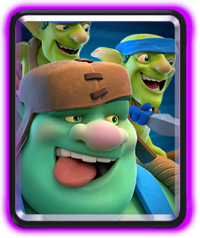
자이언트고블린
공격속도 | 속도 | 배치시간 | 사정거리 | 공격대상 | 엘릭서비용 | 창고블린유닛수 | 희귀도 | 유형
1.7초 | 보통 | 1초 | 근접 | 건물 | 6 | x2 | 영웅 | 유닛
자이언트 고블린이 죽기전까지 뒤에 있는 창고블린은 죽지 않고 자이언트 고블린이 사망시 창고블린이 내려오면서 공격한다.

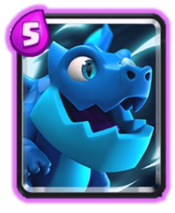
일렉트로드래곤
공격속도 | 속도 | 배치시간 | 사정거리 | 공격대상 | 엘릭서비용 | 소환되는유닛의수 | 희귀도 | 유형
2.1초 | 보통 | 1초 | 3.5 | 지상 및 공중 | 5 | 1 | 영웅 | 유닛
최대 사정거리 보유

